Лист1
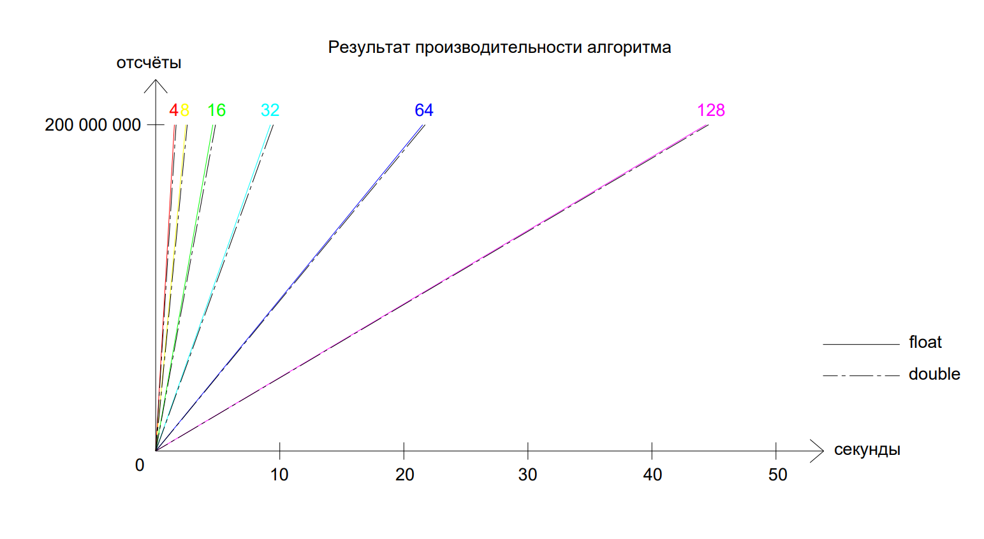
Кол. отсчётов | float |  |  |  |  |  | double |  |  |  |  |  | Тип данных
 | 4 | 8 | 16 | 32 | 64 | 128 | 4 | 8 | 16 | 32 | 64 | 128 | Длина окна
200,000,000 | 1.50 | 2.42 | 4.60 | 9.24 | 21.52 | 44.38 | 1.64 | 2.54 | 4.82 | 9.48 | 21.72 | 44.57 | Количество затраченных секунд

